Инструкции
По возможности разместите здесь логотип (логотипы) соответствующего государственного органа/ИПДО
Форма декларации бенефициарного собственника

Инструкции для компаний
1. Заполните основную вкладку «ДЕКЛАРАЦИЯ КОМПАНИИ». Следуйте указаниям, чтобы заполнить другие дополнительные вкладки при необходимости.
2. Все поля, отмеченные звездочкой (*), являются обязательными для заполнения
3. Наведите курсор на ячейку со значком ⓘ, чтобы увидеть поясняющую информацию.
4. Поля, куда необходимо вводить данные, выделены серым цветом (кроме полей с пометкой «Исключительно для администратора формы»):
5. Поля, где указаны инструкции по заполнению формы, выделены голубым цветом:
6. Поля, данные в которых не будут опубликованы в открытом доступе, выделены желтым цветом и сопровождаются текстом: | <текст> | Эти данные останутся конфиденциальными.
7. Если у вас возникли вопросы, связанные с заполнением этой формы, обратитесь к <<имя или должность администратора формы, адрес электронной почты / номер телефона>>.

Инструкции для разработчиков и администраторов формы (удалить перед отправкой)
В настоящую форму декларации включены инструкции для разработчиков и администраторов формы. Они приведены по этой ссылке: https://eiti.org/document/beneficial-ownership-model-declaration-form
1. По возможности добавьте логотип организации, осуществляющей сбор данных (и, если целесообразно, национального секретариата ИПДО) в верхней части этой вкладки .
2. Перед отправкой этой формы компаниям заполните раздел «Административные данные» во вкладке «Исключительно для администратора формы».
3. Убедитесь, что в инструкции к вопросу 4(d) в основной вкладке «ДЕКЛАРАЦИЯ КОМПАНИИ», указано определение термина «существенный», относящегося к долям участия.
4. Убедитесь, что в инструкции к вопросу 4(e) в основной вкладке «ДЕКЛАРАЦИЯ КОМПАНИИ», указано определение термина «бенефициарный собственник».
5. Убедитесь, что во вкладке «4(e) Бенефициарный собственник» заполнен вводный раздел, в том числе юридическое основание (при наличии) и применяемые на местном уровне определения терминов «бенефициарный собственник» и «политически значимое лицо».
6. Убедитесь, что в раздел (iii) во вкладке «4(e) Бенефициарный собственник» включено применяемое на местном уровне определение термина «политически значимое лицо».
7. Убедитесь, что во вводном разделе во вкладке «4(d) Откр. акционерная компания» указаны пороговые значения и критерии раскрытия информации.
8. Рассмотрите вопрос необходимости транслитерации названия компании и имен бенефициарных собственников. Измените или удалите пункты 1(b) во вкладке «ДЕКЛАРАЦИЯ КОМПАНИИ» и 4(e)(ii)B во вкладке «4(e) Бенефициарный собственник» соответственно, включая поясняющую информацию.
9. Примите решение о том, следует ли оставить вкладку «Стр-ра собственности компании». Если вы планируете удалить эту вкладку, внесите изменения в вводный раздел во вкладках «4(c)…», «4(d)…» и «4(е)…».
10. Установите защиту на ячейки и вкладки, не предназначенные для ввода данных отчитывающимися компаниями.
11. Добавьте контактную информацию в пункт 7 инструкций для компаний, чтобы они знали, к кому обратиться в случае возникновения вопросов.
12. Удалите этот раздел «Инструкции для разработчиков и администраторов формы» перед отправкой, в том числе текст под этой строкой.

Настоящая типовая форма декларации подготовлена Международным Секретариатом ИПДО в сотрудничестве с OpenOwnership.
Форма совместима со Стандартом данных о бенефициарной собственности (BODS) версия 0.2
Версия для сбора высококачественных данных (бета-версия). 15 октября 2020 г.
Вопросы и замечания просьба отправлять на этот адрес: secretariat@eiti.org
 | eiti.org
Данный материал предоставляется по международной лицензии Creative Commons Attribution-ShareAlike («Атрибуция-СохранениеУсловий») 4.0 (CC BY-SA 4.0)
Для просмотра копии этой лицензии перейдите на https://creativecommons.org/licenses/by-sa/4.0/

Авторские права: | openownership.org
Подготовлено на основе типовой формы декларации бенефициарного собственника, ИПДО, 2020 год.
https://eiti.org/document/beneficial-ownership-model-declaration-form

Стр-ра собственности компании
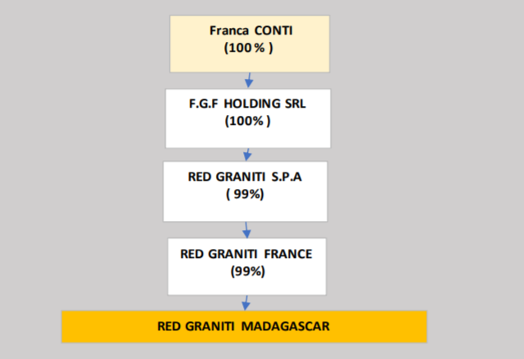
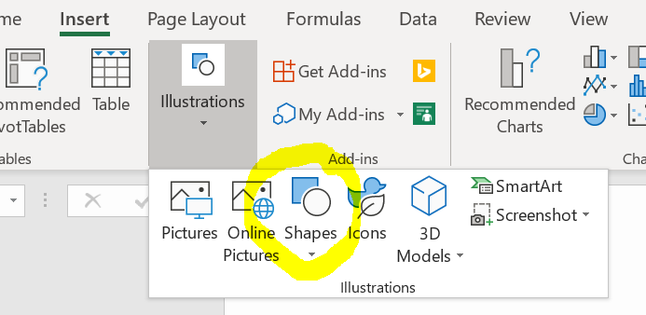
Структура собственности компании
По желанию: предоставьте графическую схему структуры собственности и контроля отчитывающейся компании (вставьте изображение либо используйте графические инструменты Excel).
Удалите приведенные ниже примеры и замените их собственной схемой.
Примеры некоторых вариантов графики, которую можно использовать для построения схемы (кликните 2 раза на отдельную ячейку и замените существующий текст своим, лишние ячейки/элементы удалите). Ячейки можно копировать и вставлять для создания дополнительных элементов схемы.

Название отчитывающейся компании

30%
50%
20%

Юридический собственник 1 (название компании)
Юридический собственник 2
(название компании)
Юридический собственник 3 (название компании)

100%
100%
80%
20%

Бенефециарный собственник (имя физ. лица)
Открытая акционерная компания
(название компании)
Юридический собственник 4
(название компании)
Бенефециарный собственник
(имя физ. лица)

51%
100%

Министерство финансов (государственное участие)
Бенефециарный собственник и ПЗЛ
(имя физ. лица, причина признания ПЗЛ)

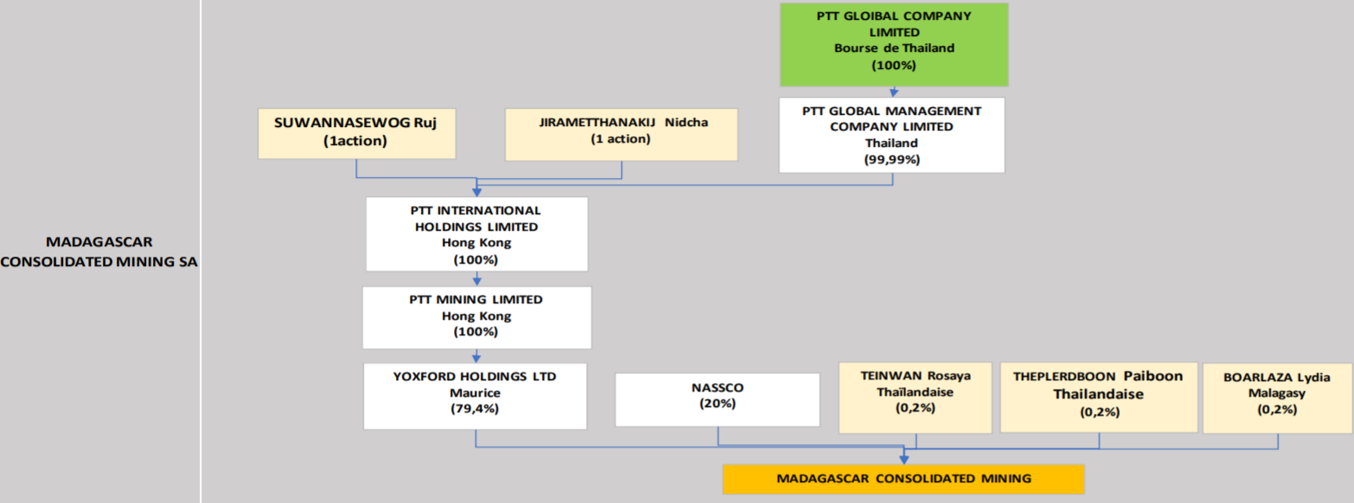
Примеры взяты из отчета ИПДО Мадагаскара за 2018 г., приложение 5
https://eiti.org/document/madagascar-2018-eiti-report

